code_20251205
采购需求明细表
单位名称（盖章）： 福清市公安局 填报时间： 2026年1月28日
项目名称： 福清市公安局窗帘采购项目（二次）
序号 | 产品/服务名称 | 规格参数（对应上文参数） | 单位 | 数量 | 预算单价 | 预算总价 | 备注
1 | 全遮光窗帘布 | 布料要求高精密遮光，遮光度≥99% 克重≥350g/㎡（或980g/m），100%涤纶，颜色：浅米灰色。 色牢度≧4（耐光色牢度，参照GB/T 8427）。 环保性能要求甲醛含量≤0.05mg/m³（参照GB 18401）。 物理性能：面料断裂强力≥300N（经/纬向，参照GB/T 3923.1-2013），撕裂强力≥50N（经/纬向）。 提供的布料需须附第三方检测报告并加盖投标人公章，并提供布料样品一份。（报告须含遮光度、克重、色牢度、甲醛含量） | 米 | 231.2 | 185 | 42772 | 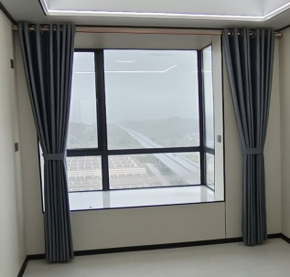 | 窗帘布按罗马杆打孔定型方式做， 布褶皱按2倍做， 价格含轨道所有配件及安装。
2 | 铝合金罗马杆 | 高强度铝合金，壁厚≥1.2mm。整体承重能力≥10kg/m。表面需经电泳、喷涂或阳极氧化等处理，膜厚≥12μm，并通过中性盐雾测试≥48小时（参照GB/T 10125），附着力达百格测试1级。确保顺滑、静音、不生锈、不变形。 | 米 | 115.6 | 49.078 | 5673 | 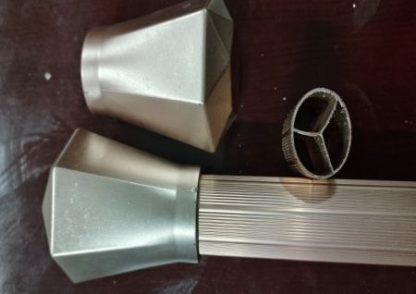
3 | 遮光加厚卷帘（含卷帘管） | 面料采用加厚聚酯纤维全遮光卷帘布（遮光度≥99%）、100%涤纶、颜色：公安蓝。 克重≧280/㎡面料厚度≧0.3㎜.提升遮光性和抗撕扯力.避免薄料透光易碎。 涂层工艺环保无异味均匀无漏涂.不脱落.具备防污防水性能。 铝卷帘管：采用高强度铝合金大管，直径≥36mm， 壁厚≥1.2mm（承重强，适配加厚面料）。 表面电泳处理，防锈耐腐蚀。 管内内置静音弹簧，拉动/升降无噪音。 提供的布料需须附第三方检测报告并加盖投标人公章，并提供布料样品一份。（报告须含遮光度） | 平方 | 674.05 | 85 | 57294 |  | 价格含轨道拉珠 配件安装
合计 |  |  |  |  |  | 105739
备注：本批窗帘为2栋新盖楼房所需，窗帘尺寸详见附件2、附件3清单。 商务条件： 1、合同签订日期：收到成交通知书后（15）日内签订完毕。 2、交货期限及地点：合同签订后30日内送达采购人指定地点。 3、验收方式：根据询价文件、合同条款及国家相关行业标准进行验收。 4、付款方式：(1) 采购人在收到成交人提交的请款函（请款依据）、验收确认单(需采购人签字盖章)等请款材料后，经审查无误在财政资金下达之日起30日内向成交人支付合同总价的100% 。(2) 采购人以银行转账付款，成交人需按采购人要求在付款前提供正规的，有效的等额的发票。 5、运输安装方面：窗帘包运输、安装、轨道固定、调试、现场清理。 6、售后服务：含质保期3年内免费维修、更换配件（非人为损坏），长期售后、2小时响应，72小时内维修好。
审核领导： |  |  |  |  |  |  | 经办人：

